Autorización
 |  | Subsecretaría de Educación Básica Dirección General de Desarrollo Curricular Dirección de Fortalecimiento Curricular para la Formación Personal y Social en la Educación Básica

AUTORIZACIÓN
Validación de la / del Coordinador del Programa
Nombre | Lic. Asela Corona Zuazo
Cargo | Coordinadora del Programa Fortalecimiento de los servicios de Educación Especial
Firma y sello | 

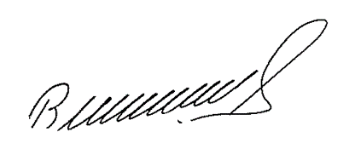

Validación de la / del Responsable de Educación Especial subsistema Estatal
Nombre | L.E.E Rubén Jorge Paul Lira.
Cargo | Jefe de Departamento de Educación Especial SEPE
Firma y sello


Validación de la / del Responsable de Educación Especial subsistema Federal
Nombre | Mtra. Ruth Cervantes Guzmán.
Cargo | Jefa de Departamento de Educación Especial USET
Firma y sello

